关系图
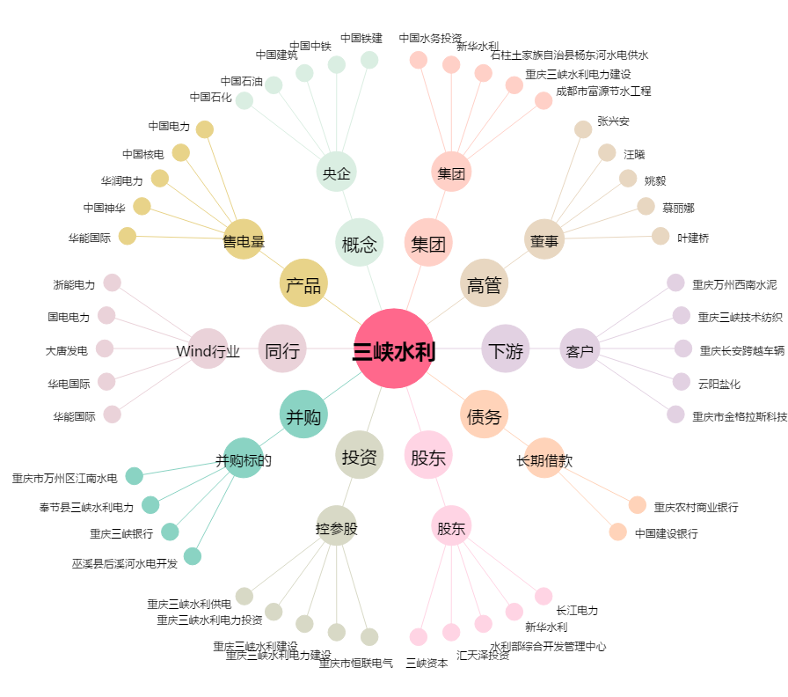
三峡水利[600116.SH] - 关系概览图

